KPI alignment
数据整体情况

数据来源 | wave13 | wave14
医生数 | 160 | 180
匹配上的重复医生数 | 58
分析品牌 | 可瑞达，百泽安，艾瑞卡， 达伯舒
数据行数 | 640 | 720

重复医生处理：对于确定在wave13及wave14中均出现的医生，取wave14的数据放入模型；对于其它医生，保留所有数据 -- MSD confirmed

Note： wave13与wave14对“学术教育拜访情况”中“是否拜访”的询问稍有变化,wave14中增加限制条件“包含了NSCLC相关内容”，统计口径略有不同，若将wave13及wave14合并建模，需假设此部分差异可忽略不计 -- MSD confirmed没有差别
wave13 | D1a. 请问最近1个月内， 哪些治疗晚期NSCLC的免疫治疗药物的医药代表曾经拜访过您？包括面对面拜访及线上拜访（包括电话、微信、短信等）【可多选】
wave14 | D1a. 请问最近1个月内，哪些免疫治疗药物的医药代表在拜访您时包含了晚期非小细胞肺癌（NSCLC）相关内容？包括面对面拜访及线上拜访（包括电话、微信、短信等）【可多选】

KPI alignment

关注目标 | 处方比例
优化KPI | 近一个月拜访频率、近半年推广活动频次、活动满意度、message

待确认：
1. KPI/变量选择
2. 数据处理，如缺失值填补、变量切分标准

变量high level描述 | 变量general描述 | node名称 eg.B1 | node的具体描述 | 问卷题目 | 缺失率 | 分布情况(连续变量最小/最大/平均/中位数，categorical变量不同level分布） |  | 缺失率 | 分布情况(连续变量最小/最大/平均/中位数，categorical变量不同level分布） |  | 数据处理方式alignment
var_name lvl1 | var_name lvl2 | var_name lvl3 | description | 问卷question | wave13 missing rate | wave13 distribution |  | wave14 missing rate | wave14 distribution |  | final processing guide
Target Node | 处方比例 | B4b | 过去6个月，不同免疫品牌在驱动基因阴性非小细胞肺癌一线免疫治疗的处方比例是多少？【横向加总=100%】 | B4b | 0% | 0/100/21.6/15.0 0: 20% |  | 0% | 0/100/21.4/15.0 0: 16% |  | 尝试两种数据处理方法，并保留模型表现较好的option： 1. log transformation 2. 按照Percentile划分为高/中/低档
品牌 | 品牌 | brand | 品牌 | / | 0% | 可瑞达，百泽安，艾瑞卡， 达伯舒 |  | 0% | 可瑞达，百泽安，艾瑞卡， 达伯舒 |  | 只筛选4个目标品牌
基础信息 | 大区 | region | 大区 | GH3_9999_other | 0% | East 136 North 136 South 128 West 104 Central 68 Central East 68 |  | 0% | East 120 North 120 South 120 West 120 Central 120 Central East 120
 | 医院类型 | hospital_ABC | ABC类医院 | GH4 (Wave13) GH7 (Wave14) | 0% | A 224 B 216 C 200 |  | 0% | A 236 B 256 C 228
 |  | hospital_S | AC/non-AC医院 | GH5 (Wave13) GH6 (Wave14) | 0% | AC 260 non-AC 380 |  | 0% | AC 416 non-AC 304
产品知晓及使用情况 | 产品知晓情况 | B1 | 如果我们谈到晚期一线非小细胞肺癌的免疫治疗药物，您最先想到的是哪个品牌？【纵向单选】 除了这些之外，您还能想到哪些免疫药物品牌？还有吗？还有吗？【纵向可多选】 | B1a, B1b | 0% | 第一提及 (24%), 提示提及 (53%), 无提及 (23%) |  | 0% | 第一提及 (23%), 提示提及 (52%), 无提及 (25%) |  | 合并B1a（第一提及）和B1b（提示提及）为B1
 |  | B2 | 请问除了您刚才提到的药品之外，您还知道哪些用于治疗非小细胞肺癌的免疫治疗药物？ | B2 | 0% | 0 (2%), 1 (98%) - 选择品牌 |  | 0% | 0 (5%), 1 (95%) - 选择品牌
 | 首选药物（晚期一线治疗） | B3 | 请问您在谈到晚期一线非小细胞肺癌免疫治疗，您首选的处方药物是哪个品牌？(单选) | B3 | 0% | 0 (76%), 1 (24%) - 选择品牌 |  | 0% | 0 (76%), 1 (24%) - 选择品牌
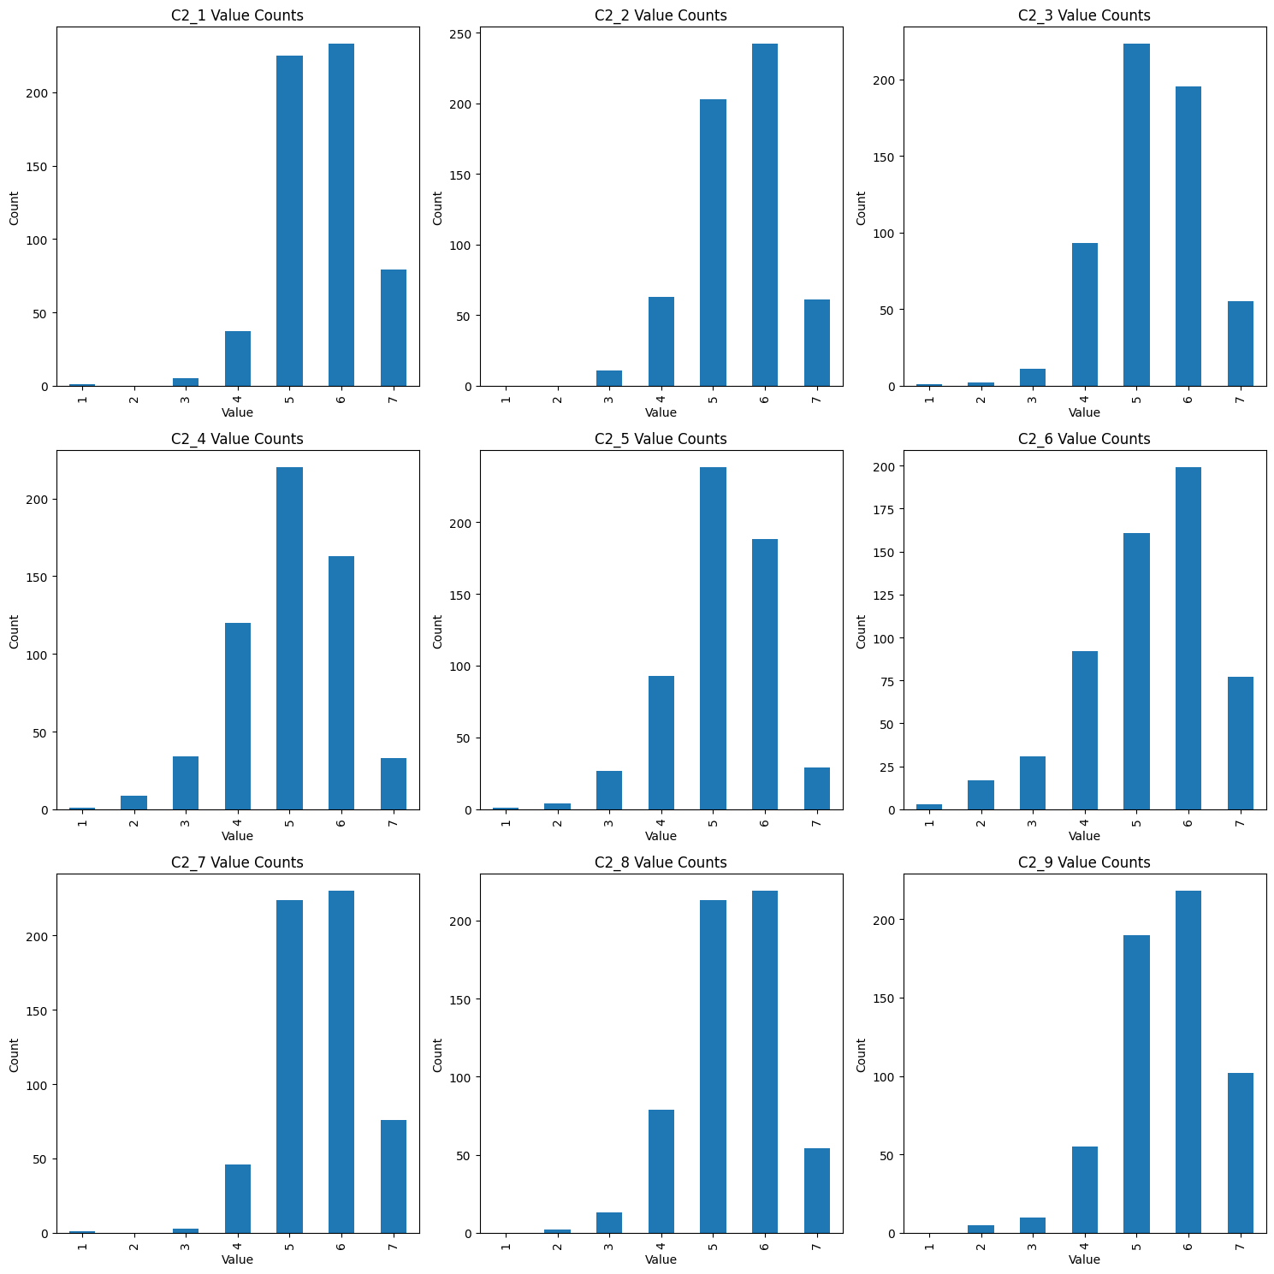
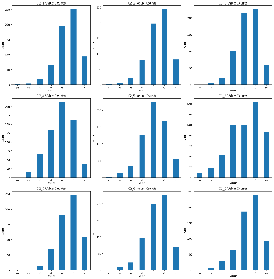
品牌表现 | 品牌属性评价 | C2_1 | 请给以下每个免疫治疗药物在各个属性上的符合程度做出评价，请横向评价 (请用1-7分打分，1分表示完全不符合，7分表示完全符合，4分代表一般) - 1. 有效延长总生存期 | C2 | 9% | 1, 2, 3, 4, 5, 6, 7 |  | 13% | 1, 2, 3, 4, 5, 6, 7 |  | 1. NA表示hcp无法评价此品牌，不能作为0处理 2. 按以下标准对变量进行划分：4分及以下/5/6/7
 |  | C2_2 | 请给以下每个免疫治疗药物在各个属性上的符合程度做出评价，请横向评价 (请用1-7分打分，1分表示完全不符合，7分表示完全符合，4分代表一般) - 2. 客观缓解率高 | C2 | 9% | 1, 2, 3, 4, 5, 6, 7 |  | 13% | 1, 2, 3, 4, 5, 6, 7
 |  | C2_3 | 请给以下每个免疫治疗药物在各个属性上的符合程度做出评价，请横向评价 (请用1-7分打分，1分表示完全不符合，7分表示完全符合，4分代表一般) - 3. 持续缓解时间长 | C2 | 9% | 1, 2, 3, 4, 5, 6, 7 |  | 13% | 1, 2, 3, 4, 5, 6, 7
 |  | C2_4 | 请给以下每个免疫治疗药物在各个属性上的符合程度做出评价，请横向评价 (请用1-7分打分，1分表示完全不符合，7分表示完全符合，4分代表一般) - 4. 副作用少 | C2 | 9% | 1, 2, 3, 4, 5, 6, 7 |  | 13% | 1, 2, 3, 4, 5, 6, 7
 |  | C2_5 | 请给以下每个免疫治疗药物在各个属性上的符合程度做出评价，请横向评价 (请用1-7分打分，1分表示完全不符合，7分表示完全符合，4分代表一般) - 5. 副作用处理容易 | C2 | 9% | 1, 2, 3, 4, 5, 6, 7 |  | 13% | 1, 2, 3, 4, 5, 6, 7
 |  | C2_6 | 请给以下每个免疫治疗药物在各个属性上的符合程度做出评价，请横向评价 (请用1-7分打分，1分表示完全不符合，7分表示完全符合，4分代表一般) - 6. 医保/慈善赠药/商业保险报销后的自费价格容易被患者接受 | C2 | 9% | 1, 2, 3, 4, 5, 6, 7 |  | 13% | 1, 2, 3, 4, 5, 6, 7
 |  | C2_7 | 请给以下每个免疫治疗药物在各个属性上的符合程度做出评价，请横向评价 (请用1-7分打分，1分表示完全不符合，7分表示完全符合，4分代表一般) - 7. 晚期一线治疗中临床证据充分/指南推荐等级高 | C2 | 9% | 1, 2, 3, 4, 5, 6, 7 |  | 13% | 1, 2, 3, 4, 5, 6, 7
 |  | C2_8 | 请给以下每个免疫治疗药物在各个属性上的符合程度做出评价，请横向评价 (请用1-7分打分，1分表示完全不符合，7分表示完全符合，4分代表一般) - 8. 各PD-L1表达水平均有获益 | C2 | 9% | 1, 2, 3, 4, 5, 6, 7 |  | 13% | 1, 2, 3, 4, 5, 6, 7
 |  | C2_9 | 请给以下每个免疫治疗药物在各个属性上的符合程度做出评价，请横向评价 (请用1-7分打分，1分表示完全不符合，7分表示完全符合，4分代表一般) - 9. 疗效和安全性在多个瘤种中得到验证 | C2 | 9% | 1, 2, 3, 4, 5, 6, 7 |  | 14% | 1, 2, 3, 4, 5, 6, 7
 | 品牌总体满意度 | C3 | 基于以上所有产品属性，请您对这些品牌的总体满意度打分 (请用1-7打分，1分表示完全不满意，7分表示非常满意，4代表一般) | C3 | 10% | 1, 2, 3, 4, 5, 6, 7 |  | 19% | 1, 2, 3, 4, 5, 6, 7
 | 最满意品牌 | C4 | 考虑您曾经在NSCLC中处方过的免疫治疗药物品牌，请选择您最满意的一个免疫治疗药物品牌（横向单选） | C4 | 0% | 0 (77%), 1 (23%) - 选择品牌 |  | 0% | 0 (78%), 1 (22%) - 选择品牌
学术教育拜访情况 | 是否拜访 | D1a | 请问最近1个月内，哪些治疗晚期NSCLC的免疫治疗药物的医药代表曾经拜访过您？包括面对面拜访及线上拜访（包括电话、微信、短信等）【可多选】 | D1a | 0% | 0 (69%), 1 (31%) - 是 |  | 0.3% | 0 (69%), 1 (31%) - 是
 | 拜访形式 | D1b_1 | 请问最近1个月内，通过了哪些形式进行了拜访？【可多选】- 面对面拜访 | D1b | 69% | 0 (4%), 1 (28%) - 面对面拜访 |  | 69% | 0 (3%), 1 (28%) - 面对面拜访 |  | NA表示该产品mr未拜访，可以作为0处理
 |  | D1b_2 | 请问最近1个月内，通过了哪些形式进行了拜访？【可多选】- 线上拜访 | D1b | 69% | 0 (22%), 1 (10%) - 线上拜访 |  | 70% | 0 (21%), 1 (9%) - 线上拜访 |  | NA表示该产品mr未拜访，可以作为0处理
 | 拜访频率 | D2a_1 | 请问最近一个月内，以下产品的医药代表通过面对面拜访分别拜访过您几次？ | D2a | 72% | 1/5/1.6/1 |  | 72% | 1/4/1.6/2 |  | 1. NA表示该产品mr未进行面对面拜访，可以作为0处理，表示拜访次数为0 2. 按照以下标准对变量进行划分：0次/1次/2次/2次以上
 |  | D2a_2 | 请问最近一个月内，以下产品的医药代表通过线上拜访分别拜访过您几次？ | D2a | 90% | 1/4/1.7/2 |  | 91% | 0/4/1.6/2
 | 是否介绍产品 | D3a_1 | 请问在最近一次这位产品医药代表的面对面拜访中，是否介绍了产品？ | D3a | 72% | 1 (20%), 2 (8%) - 否 |  | 72% | 1 (18%), 2 (10%) - 否 |  | NA不能作为“否”处理
 |  | D3a_2 | 请问在最近一次这位产品医药代表的线上拜访中，是否介绍了产品？ | D3a | 90% | 1 (6%), 2 (4%) - 否 |  | 92% | 1 (5%), 2 (3%) - 否 |  | NA不能作为“否”处理
 | 拜访满意度 | D4_1 | 针对面对面拜访，请您分别对这些产品医药代表拜访的满意程度进行打分。10分代表 “好极了”，1分代表“差极了”。所谓拜访满意度评分，是指代表产品介绍的信息量，其专业水平，和客户的关系等综合因素的打分。 | D4 | 72% | 1, 2, 3, 4, 5, 6, 7, 8, 9, 10 |  | 72% | 1, 2, 3, 4, 5, 6, 7, 8, 9, 10 |  | 1. NA表示未拜访，不能作为0处理； 2. 按照以下标准对变量进行划分：6分及以下/7-8分/9-10分
 |  | D4_2 | 针对线上拜访，请您分别对这些产品医药代表拜访的满意程度进行打分。10分代表 “好极了”，1分代表“差极了”。所谓拜访满意度评分，是指代表产品介绍的信息量，其专业水平，和客户的关系等综合因素的打分。 | D4 | 90% | 1, 2, 3, 4, 5, 6, 7, 8, 9, 10 |  | 92% | 1, 2, 3, 4, 5, 6, 7, 8, 9, 10
 | 反馈内容质量评分 | D6c | 总体而言，针对您提出的学术需求，请您分别对这些医药代表的反馈内容的质量进行打分。10分代表“好极了”，1分代表“差极了”。 | D6c | 69% | 1, 2, 3, 4, 5, 6, 7, 8, 9, 10 |  | 69% | 1, 2, 3, 4, 5, 6, 7, 8, 9, 10
 | 医药代表表现 | D7a_1 | 请您考虑不同药厂的产品医药代表与您交流信息或提供服务时的实际表现，在下列每一项描述中选出一家在晚期非小细胞肺癌免疫治疗领域表现最好的产品医药代表【横向单选】。如果在某项目描述中这些产品医药代表均无该方面的表现，您可以选择“一个也不符合”。- 1. 该公司的产品医药代表能够全面的与我沟通疾病知识以及产品信息 | D7a | 69% | 0 (19%), 1 (12%) - 选择品牌 |  | 71% | 0 (50%), 1 (12%) - 选择品牌 |  | 1. NA表示未拜访，不能作为0处理 2. 若D1a中未勾选为拜访，则将数据全部替换为NA
 |  | D7a_2 | 请您考虑不同药厂的产品医药代表与您交流信息或提供服务时的实际表现，在下列每一项描述中选出一家在晚期非小细胞肺癌免疫治疗领域表现最好的产品医药代表【横向单选】。如果在某项目描述中这些产品医药代表均无该方面的表现，您可以选择“一个也不符合”。- 2. 针对产品的适用人群，能清晰地介绍产品相关医学关键信息 | D7a | 69% | 0 (16%), 1 (13%) - 选择品牌 |  | 71% | 0 (51%), 1 (12%) - 选择品牌
 |  | D7a_3 | 请您考虑不同药厂的产品医药代表与您交流信息或提供服务时的实际表现，在下列每一项描述中选出一家在晚期非小细胞肺癌免疫治疗领域表现最好的产品医药代表【横向单选】。如果在某项目描述中这些产品医药代表均无该方面的表现，您可以选择“一个也不符合”。- 3. 代表能够通过提问清晰了解我的学术需求 | D7a | 69% | 0 (20%), 1 (11%) - 选择品牌 |  | 71% | 0 (52%), 1 (10%) - 选择品牌
 |  | D7a_4 | 请您考虑不同药厂的产品医药代表与您交流信息或提供服务时的实际表现，在下列每一项描述中选出一家在晚期非小细胞肺癌免疫治疗领域表现最好的产品医药代表【横向单选】。如果在某项目描述中这些产品医药代表均无该方面的表现，您可以选择“一个也不符合”。- 4. 对我提出的专业学术需求能做到积极及时的响应 | D7a | 69% | 0 (19%), 1 (12%) - 选择品牌 |  | 71% | 0 (50%), 1 (12%) - 选择品牌
 |  | D7a_5 | 请您考虑不同药厂的产品医药代表与您交流信息或提供服务时的实际表现，在下列每一项描述中选出一家在晚期非小细胞肺癌免疫治疗领域表现最好的产品医药代表【横向单选】。如果在某项目描述中这些产品医药代表均无该方面的表现，您可以选择“一个也不符合”。- 5. 针对我的学术需求，跟进中能提供前沿的和综合的医学信息支持（如最新学术进展，市场准入信息等） | D7a | 69% | 0 (18%), 1 (13%) - 选择品牌 |  | 71% | 0 (49%), 1 (14%) - 选择品牌
 |  | D7a_6 | 请您考虑不同药厂的产品医药代表与您交流信息或提供服务时的实际表现，在下列每一项描述中选出一家在晚期非小细胞肺癌免疫治疗领域表现最好的产品医药代表【横向单选】。如果在某项目描述中这些产品医药代表均无该方面的表现，您可以选择“一个也不符合”。- 6. 能对我遇到的临床问题及时响应 | D7a | 69% | 0 (18%), 1 (13%) - 选择品牌 |  | 71% | 0 (51%), 1 (11%) - 选择品牌
 |  | D7a_7 | 请您考虑不同药厂的产品医药代表与您交流信息或提供服务时的实际表现，在下列每一项描述中选出一家在晚期非小细胞肺癌免疫治疗领域表现最好的产品医药代表【横向单选】。如果在某项目描述中这些产品医药代表均无该方面的表现，您可以选择“一个也不符合”。- 7. 医学资料搜索和提供能力强，提供的学术信息有吸引力 | D7a | 69% | 0 (18%), 1 (13%) - 选择品牌 |  | 71% | 0 (51%), 1 (11%) - 选择品牌
 |  | D7a_8 | 请您考虑不同药厂的产品医药代表与您交流信息或提供服务时的实际表现，在下列每一项描述中选出一家在晚期非小细胞肺癌免疫治疗领域表现最好的产品医药代表【横向单选】。如果在某项目描述中这些产品医药代表均无该方面的表现，您可以选择“一个也不符合”。- 8. 该公司的产品医药代表行为、举止专业，能与我建立良好的学术关系 | D7a | 69% | 0 (19%), 1 (13%) - 选择品牌 |  | 71% | 0 (52%), 1 (12%) - 选择品牌
 |  | D7a_9 | 请您考虑不同药厂的产品医药代表与您交流信息或提供服务时的实际表现，在下列每一项描述中选出一家在晚期非小细胞肺癌免疫治疗领域表现最好的产品医药代表【横向单选】。如果在某项目描述中这些产品医药代表均无该方面的表现，您可以选择“一个也不符合”。- 9. 医药代表要求对下一个合适的病人处方该公司的产品 | D7a | 69% | 0 (21%), 1 (10%) - 选择品牌 |  | 71% | 0 (53%), 1 (10%) - 选择品牌
 | 医药代表综合表现最好品牌 | D7b | 总体而言，您认为哪个晚期非小细胞肺癌免疫治疗药物领域医药代表的综合表现最好？[横向单选] | D7b | 69% | 0 (19%), 1 (13%) - 选择品牌 |  | 71% | 0 (49%), 1 (14%) - 选择品牌 |  | 1. NA表示未拜访，不能作为0处理 2. 若D1a中未勾选为拜访，则将数据全部替换为NA
 | 医药代表整体满意度评分 | D7c | 请您分别对这些产品的医药代表的整体满意度进行打分。10分代表“好极了”，1分代表“差极了” | D7c | 69% | 1, 2, 3, 4, 5, 6, 7, 8, 9, 10 |  | 73% | 1, 2, 3, 4, 5, 6, 7, 8, 9, 10 |  | 1. NA表示未拜访，不能作为0处理； 2. 若D1a中未勾选为拜访，则将数据全部替换为NA 3. 按照以下标准对变量进行划分：6分及以下/7-8分/9-10分
市场推广活动及形象 | 推广活动参加频次 | F1a_1 | 请问过去半年内，您参加（或接触）过几次产品举办的下列涉及到晚期非小细胞癌免疫治疗药物的宣传与推广活动？线下-1.科研赞助（临床实验/研究） | F1a | 0% | 0/3/0.06/0 | 0/20/0.7/0 | 0% | 0/5/0.07/0 | 0/28/0.9/0 | 1. 按照线上/线下，大会/小会进行整合 2. 按照以下标准对变量进行划分：0次/1次/2次及以上
 |  | F1a_2 | 请问过去半年内，您参加（或接触）过几次产品举办的下列涉及到晚期非小细胞癌免疫治疗药物的宣传与推广活动？线下-2.全国/区域年会（厂家赞助参加） | F1a | 0% | 0/5/0.08/0 |  | 0% | 0/6/0.11/0
 |  | F1a_3 | 请问过去半年内，您参加（或接触）过几次产品举办的下列涉及到晚期非小细胞癌免疫治疗药物的宣传与推广活动？线下-3.全国/区域年会的厂家卫星会/主办会 | F1a | 0% | 0/5/0.08/0 |  | 0% | 0/5/0.1/0
 |  | F1a_4 | 请问过去半年内，您参加（或接触）过几次产品举办的下列涉及到晚期非小细胞癌免疫治疗药物的宣传与推广活动？线下-4.城市会（厂家主办） | F1a | 0% | 0/4/0.14/0 |  | 0% | 0/4/0.13/0
 |  | F1a_5 | 请问过去半年内，您参加（或接触）过几次产品举办的下列涉及到晚期非小细胞癌免疫治疗药物的宣传与推广活动？线下-5.院内科室会（有厂方代表参与的） | F1a | 0% | 0/3/0.13/0 |  | 0% | 0/5/0.16/0
 |  | F1a_6 | 请问过去半年内，您参加（或接触）过几次产品举办的下列涉及到晚期非小细胞癌免疫治疗药物的宣传与推广活动？线下-6.小型专家沙龙/专家咨询会 | F1a | 0% | 0/3/0.13/0 |  | 0% | 0/3/0.18/0
 |  | F1a_7 | 请问过去半年内，您参加（或接触）过几次产品举办的下列涉及到晚期非小细胞癌免疫治疗药物的宣传与推广活动？线下-7.院际交流会/院内跨学科交流会 | F1a | 0% | 0/2/0.09/0 |  | 0% | 0/3/0.17/0
 |  | F1a_8 | 请问过去半年内，您参加（或接触）过几次产品举办的下列涉及到晚期非小细胞癌免疫治疗药物的宣传与推广活动？线上-8.作为参会者/听课者参加的小规模视频会（如院内科室会） | F1a | 0% | 0/3/0.18/0 | 0/9/0.5/0 | 0% | 0/5/0.26/0 | 0/11/0.7/0
 |  | F1a_9 | 请问过去半年内，您参加（或接触）过几次产品举办的下列涉及到晚期非小细胞癌免疫治疗药物的宣传与推广活动？线上-9.作为参会者/听课者参加的大规模线上学术会议（如跨区域学术会议、全国性学术会议） | F1a | 0% | 0/3/0.14/0 |  | 0% | 0/3/0.21/0
 |  | F1a_10 | 请问过去半年内，您参加（或接触）过几次产品举办的下列涉及到晚期非小细胞癌免疫治疗药物的宣传与推广活动？线上-10.线上小型专家沙龙/专家咨询会 | F1a | 0% | 0/8/0.16/0 |  | 0% | 0/3/0.22/0
 |  | F1a_11 | 请问过去半年内，您参加（或接触）过几次产品举办的下列涉及到晚期非小细胞癌免疫治疗药物的宣传与推广活动？线上-11.作为主讲人参加的线上学术会议 | F1a | 0% | 0/2/0.07/0 |  | 0% | 0/3/0.06/0
 | 活动综合打分 | F1b1 | 请您对过去半年内，参加活动的所有厂商的表现，针对线下活动分别进行综合打分，请用1-10打分的形式表示，'1'代表'非常不满意'，'10'代表'非常满意' | F1b1 | 74% | 1, 2, 3, 4, 5, 6, 7, 8, 9, 10 |  | 78% | 1, 2, 3, 4, 5, 6, 7, 8, 9, 10 |  | 1. NA表示未参加线下活动，不能作为0处理； 2. 按照以下标准对变量进行划分：6分及以下/7-8分/9-10分
 |  | F1b2 | 请您对过去半年内，参加活动的所有厂商的表现，针对线上活动分别进行综合打分，请用1-10打分的形式表示，'1'代表'非常不满意'，'10'代表'非常满意' | F1b2 | 73% | 1, 2, 3, 4, 5, 6, 7, 8, 9, 10 |  | 77% | 1, 2, 3, 4, 5, 6, 7, 8, 9, 10 |  | 1. NA表示未参加线上活动，不能作为0处理； 2. 按照以下标准对变量进行划分：6分及以下/7-8分/9-10分
产品形象 | 推荐意愿评分 | G3 | 请问，您是否会向您的同事/同行推荐介绍下列厂家的下列产品？请用1-7分评价您的推荐意愿。1分表示“我肯定不愿意推荐”，7分表示“我非常愿意向同事推荐”。若您不熟悉该公司的产品或者无法评价，请选择99【每行单选】 | G3 | 1% | 1, 2, 3, 4, 5, 6, 7 |  | 3% | 1, 2, 3, 4, 5, 6, 7 |  | 1. NA表示不熟悉该产品或无法评价，不能作为0处理； 2. 按照以下标准对变量进行划分：4分及以下/5/6/7

